可视化看板页
可视化数据分析看板图形图表

 | 列1
A | 20
B | 80
48
项目一
请在此处根据您的实际情况，输入您的标题文本内容，文字不需太多，力求简洁干练，言简意赅。
 | 列1
A | 20
B | 80
52
 | 列1
A | 20
B | 80
76
 | 系列 1 | 系列 2
项目一 | 4.3 | 2.4
项目二 | 2.5 | 4.4
项目三 | 3.5 | 1.8
项目四 | 4.5 | 2.8
项目五 | 4.3 | 2.4
项目六 | 2.5 | 4.4
 | 列1
A | 568
B | 1600
￥588
项目名称
关键词一
 | 列1
A | 568
B | 1600
￥2160
项目名称
关键词二
 | 列1
A | 568
B | 1600
￥588
项目名称
关键词三

项目一
项目一
请在此处根据您的实际情况，输入您的标题文本内容，文字不需太多，力求简洁干练，言简意赅。
请在此处根据您的实际情况，输入您的标题文本内容，文字不需太多，力求简洁干练，言简意赅。

项目一
￥3569812
项目二
￥2469812
1
2
3
4
5
标题
标题
标题
标题
标题
 | 销售额6 | #REF! | 销售额4 | #REF! | 销售额3 | #REF! | 销售额
项目2 | 6 | 0 | 3 | 0 | 6 | 0 | 8.5
项目1 | 6 | 0 | 9 | 0 | 9 | 0 | 6.5
 | 列1
A | 20
B | 80
 | 列1
A | 20
B | 80
 | 列1
A | 20
B | 80
256
48
项目一
请在此处根据您的实际情况，输入您的标题文本内文字不需太多力求简洁干练谢谢
请在此处根据您的实际情况，输入您的标题文本内文字不需太多力求简洁干练谢谢
请在此处根据您的实际情况，输入您的标题文本内文字不需太多力求简洁干练谢谢
123
项目二
248
项目三
 | 收入
5000 | 5000
4500 | 4500
8049 | 8049
9000 | 9000
7890 | 7890
15136 | 15136
11180 | 11180
12490 | 12490
7600 | 7600
7890 | 7890
4500 | 4500
5000 | 5000
1月
2月
3月
4月
5月
6月
7月
8月
9月
10月
11月
12月

 | 年度 | 项目 2 | 项目 3
2015 | 2015 | 3.7 | 1.5
2016 | 2016 | 2.5 | 3.5
2017 | 2017 | 1.3 | 2
2018 | 2018 | 3.9 | 2.5
2019 | 2019 | 2.1 | 3.5
2020 | 2020 | 4 | 1
6844
10000
4844
10000
 | 系列 1 | 系列 2 | 项目名称
项目一 | 4.3 | 2.4 | 0
项目二 | 2.5 | 4.4 | 0
项目三 | 3.5 | 1.8 | 0
项目四 | 4.5 | 2.8 | 0

添加您的标题
添加您的标题

研发中心
请在此处根据您的实际情况输入您的标题文本内容
56
销售网点
请在此处根据您的实际情况输入您的标题文本内容
44
请在此处根据您的实际情况输入您的标题文本内容文字不需太多力求简洁干
526
请在此处根据您的实际情况输入您的标题文本内容文字不需太多力求简洁干
385

数据编辑页
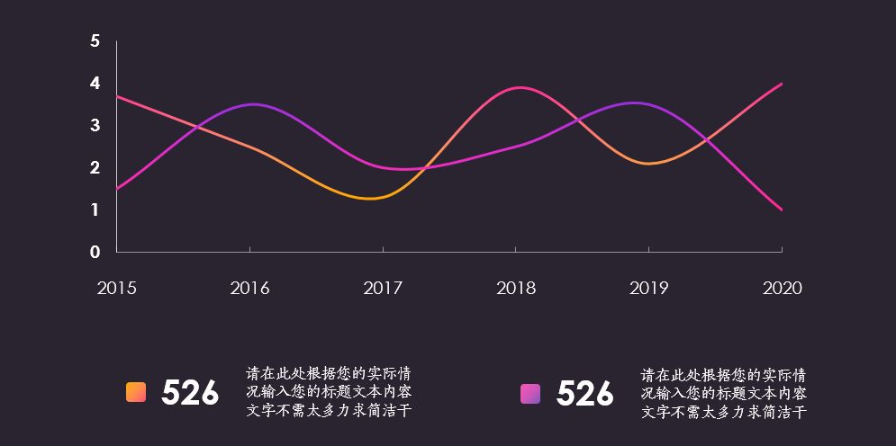
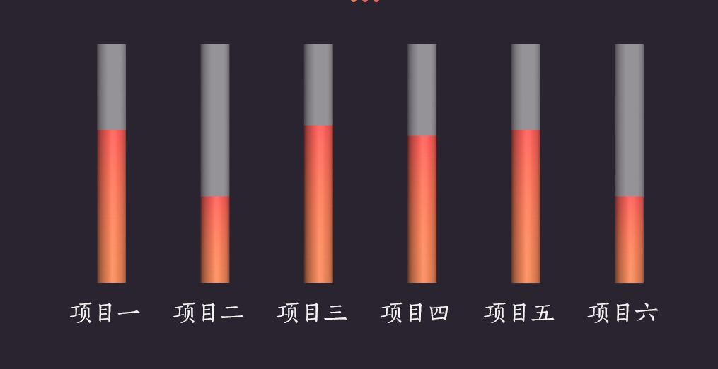
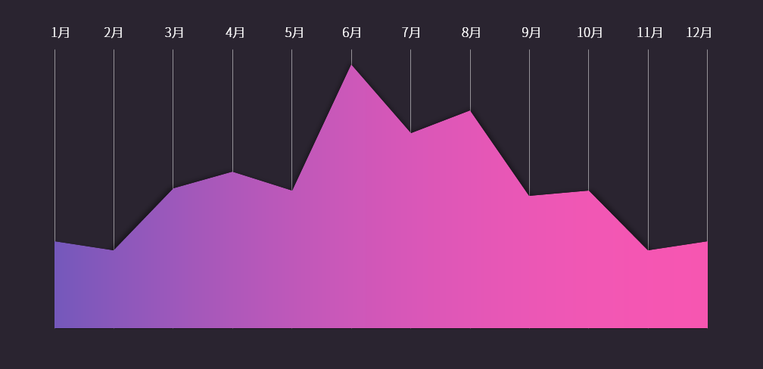
项目名称 | 列1 |  | 项目名称 | 系列 1 | 系列 2 | 项目名称 | 列1 | 环1 | 销售额 | 环2 | 销售额3 | 环3 | 销售额4 | 环4 | 销售额6
A | 20 |  | 项目一 | 4.3 | 2.4 | A | 568 | 项目2 | 8.5 | 项目2 | 6 | 项目2 | 3 | 项目2 | 6
B | 80 |  | 项目二 | 2.5 | 4.4 | B | 1600 | 项目1 | 6.5 | 项目1 | 9 | 项目1 | 9 | 项目1 | 6
 |  |  | 项目三 | 3.5 | 1.8
 |  |  | 项目四 | 4.5 | 2.8 | 项目名称 | 列1 | 项目名称 | 列1 |  | 项目名称 | 列1 |  | 项目名称 | 列1
项目名称 | 列1 |  | 项目五 | 4.3 | 2.4 | A | 568 | A | 20 |  | A | 20 |  | A | 20
A | 20 |  | 项目六 | 2.5 | 4.4 | B | 1600 | B | 80 |  | B | 80 |  | B | 80
B | 80
 |  |  |  |  |  | 项目名称 | 列1
 |  |  |  |  |  | A | 568
项目名称 | 列1 |  |  |  |  | B | 1600
A | 20
B | 80
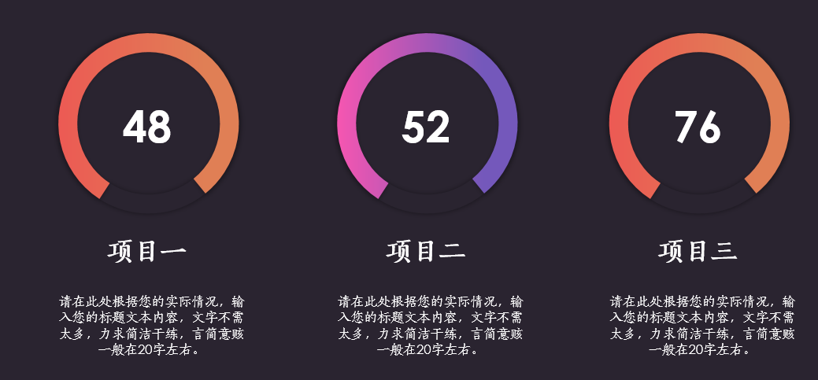
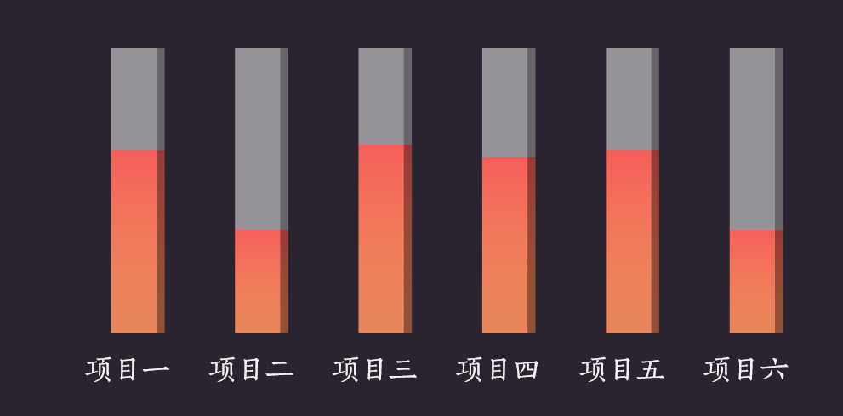
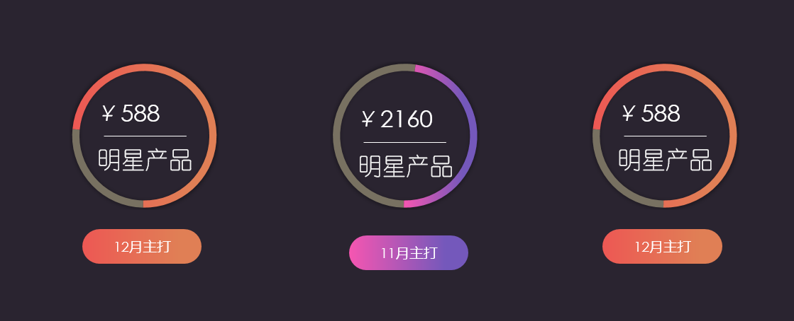
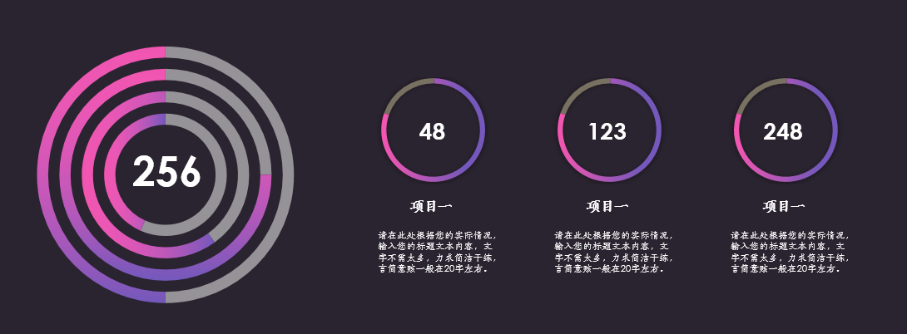

年度 | 项目 2 | 项目 3 | 项目名称 | 系列 1 | 系列 2 | 年份 | 收入
2015 | 3.7 | 1.5 | 项目一 | 4.3 | 2.4 | 1月 | 5000
2016 | 2.5 | 3.5 | 项目二 | 2.5 | 4.4 | 2月 | 4500
2017 | 1.3 | 2 | 项目三 | 3.5 | 1.8 | 3月 | 8049
2018 | 3.9 | 2.5 | 项目四 | 4.5 | 2.8 | 4月 | 9000
2019 | 2.1 | 3.5 |  |  |  | 5月 | 7890
2020 | 4 | 1 |  |  |  | 6月 | 15136
 |  |  |  |  |  | 7月 | 11180
 |  |  |  |  |  | 8月 | 12490
 |  |  |  |  |  | 9月 | 7600
 |  |  |  |  |  | 10月 | 7890
 |  |  |  |  |  | 11月 | 4500
 |  |  |  |  |  | 12月 | 5000

